상품제안서
송월 컬러고리30 핸드타월 35g 1P(30x30cm) | 상품코드: S45418

 |  |  |  |  |  |  | 02-713-8555 | www.synergygift.co.kr
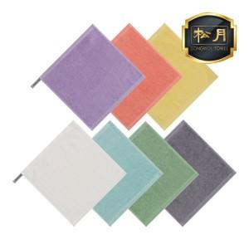

【상세/제작정보】 | <span style="font-size: 14pt;">※ 자수인쇄 특성상 인쇄 난이도에 따라서 인쇄비 편차 발생 됩니다.</span>

【인쇄/포장옵션】 | 실크, 자수 / 포장지포장

【공급단가】 | 수량 | 300~ | 1,000~ | 3,000~ | 10,000~ | 20,000~
*VAT별도 | 단가 | 1,280원 | 1,210원 | 1,150원 | 1,120원 | 1,100원

【상품 URL】 | https://www.synergygift.co.kr:443/src/goods_detail.php?gdno=45418

